Clasificación preguntas
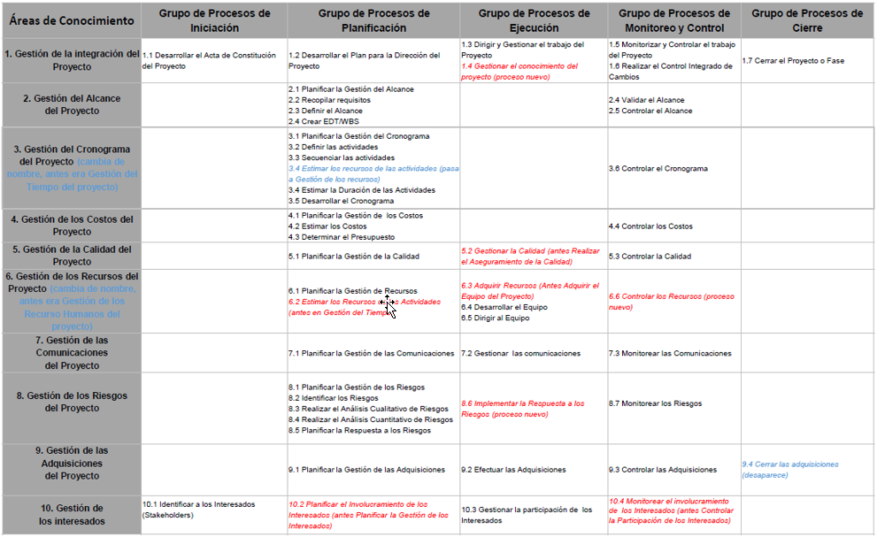
 |  | Áreas del conocimiento | Cantidad de preguntas | Porcentaje | Grupos de procesos | Cantidad de preguntas | Porcentaje
 |  | Alcance | 2 | 6.3% | Iniciación | 1 | 3.1%
 |  | Calidad | 2 | 6.3% | Planificación | 9 | 28.1%
 |  | Comunicaciones | 2 | 6.3% | Ejecución | 5 | 15.6%
 |  | Costos | 2 | 6.3% | Monitoreo y control | 6 | 18.8%
 |  | Cronograma | 2 | 6.3% | Cierre | 1 | 3.1%
 |  | Integración | 4 | 12.5% | Otros | 10 | 31.3%
 |  | Interesados | 2 | 6.3%
 |  | Recursos | 2 | 6.3%
 |  | Riesgos | 2 | 6.3%
 |  | Adquisiciones | 2 | 6.3%
 |  | Otros | 10 | 31.3%

Otros | Otros | Abierta | 1. Nombre
Otros | Otros | Abierta | 2. Cargo
Otros | Otros | No = 64%:21 - 36%:12 | 3. ¿Considera ud que los proyectos (no relacionados con desarrollo de producto) en Busscar se gestionan adecuadamente? Si/No
Otros | Otros | Si = 69%:22 - 31%:10 | 4. ¿Asigna Busscar Gerentes o directores de proyecto responsables de acompañar y dar seguimiento al alcance de los objetivos propuestos para cada nuevo proyecto que se desarrolla en la compañía? Si/No
Integración | Iniciación | 4.91 | 5. Al momento de iniciar un nuevo proyecto en Busscar, ¿Se definen documentos como actas de constitución de proyectos o cartas de proyectos para formalizar y definir claramente los objetivos, el alcance, los tiempos, el presupuesto y los interesados de los mismos? Califique que tan bueno es Busscar en este aspecto (puntuación de 10 estrellas)
Alcance | Planificación | 5.00 | 6. Para determinar el alcance de los proyectos, generalmente en Busscar ¿Se elabora un plan para la dirección del proyecto, se recopilan los requisitos, se crea una Estructura Desglosada de Trabajo (EDT) y se define claramente por escrito a donde se pretende llegar con el proyecto?
Cronograma | Planificación | 6.00 | 7. Generalmente cada que se inicia un proyecto en Busscar ¿Se definen las actividades a desarrollar, se realiza una secuencia, y se estima la duración de las mismas para establecer un cronograma claro y realista de la duración de los proyectos?
Costos | Planificación | 4.94 | 8. En cuanto a la gestión de costos ¿Se realiza en Busscar una planificación de la gestión de los costos de los proyectos, se estiman los costos de cada actividad y se determina un presupuesto claro para las inversiones requeridas en los proyectos?
Calidad | Planificación | 5.97 | 9. ¿Se planifica en Busscar la gestión de la calidad de los proyectos? Es decir ¿Se tiene en cuenta el cumplimiento de requisitos, necesidades y especificaciones de clientes e interesados en el proyecto?
Recursos | Planificación | 5.44 | 10. ¿Planifica Busscar la gestión de los recursos que van a estar involucrados en el desarrollo de los proyectos?
Comunicaciones | Planificación | 4.56 | 11. ¿Planifica Busscar la gestión de las comunicaciones del proyecto de manera que se mantenga al tanto a todos los involucrados e interesados sobre las situaciones relacionadas con los proyectos?
Riesgos | Planificación | 4.13 | 12. ¿Se realiza en Busscar una correcta planificación de los riesgos relacionados con el proyecto, de manera que se identifiquen por medio de análisis cualitativos y cuantitativos los mismos, se calcule su posible impacto y se planifique una respuesta a cada uno de ellos en caso de una eventual materialización?
Adquisiciones | Planificación | 5.25 | 13. ¿Se planifica en Busscar la gestión de las adquisiciones requeridas para el correcto desarrollo de los proyectos?
Interesados | Planificación | 4.75 | 14. ¿Se planifica en Busscar como se involucrarán los interesados en el proceso de desarrollo de los proyectos?
Integración | Ejecución | 4.88 | 15. ¿Durante la ejecución de los proyectos se dirigen y gestionan adecuadamente todos los planes anteriormente mencionados de los proyectos?
Recursos | Ejecución | 5.72 | 16. ¿Durante la ejecución de los proyectos se desarrollan y dirigen equipos de trabajo enfocados a ejecutar lo planeado?
Comunicaciones | Ejecución | 4.72 | 17. ¿Durante la ejecución de los proyectos se gestionan las comunicaciones de manera que se mantiene informado a todos los interesados e involucrados sobre el estado y la información real de los proyectos?
Adquisiciones | Ejecución | 4.97 | 18. ¿Durante la ejecución de los proyectos, se efectúan realmente las adquisiciones requeridas para el desarrollo de los proyectos?
Interesados | Ejecución | 5.38 | 19. ¿Durante la ejecución de los proyectos se gestiona la participación de los interesados en el desarrollo de los mismos?
Integración | Monitoreo y control | 4.63 | 20. ¿En Busscar se monitorea y controla el trabajo de los proyectos y se realiza un control integrado de los cambios que sufren los mismos respecto al plan inicial?
Alcance | Monitoreo y control | 5.19 | 21. ¿En Busscar se valida y controla constantemente el alcance de los proyectos de manera que durante el desarrollo se mantenga alineado con el plan inicial?
Cronograma | Monitoreo y control | 5.94 | 22. ¿En Busscar se controlan de manera recurrente los cronogramas de los proyectos de manera que se pueda cumplir con los tiempos inicialmente estimados o se informe oportunamente sobre desviaciones?
Costos | Monitoreo y control | 4.94 | 23. ¿En Busscar se controlan de manera recurrente los costos de los proyectos de manera que se pueda cumplir con el presupuesto inicial o se puedan informar oportunamente sobrecostos o desviaciones frente a lo planeado?
Calidad | Monitoreo y control | 5.88 | 24. ¿En Busscar se controla de manera recurrente la calidad de los proyectos de manera que se pueda lograr el cumplimiento de requisitos, necesidades y especificaciones de clientes e interesados?
Riesgos | Monitoreo y control | 4.53 | 25. ¿En Busscar se controlan de manera recurrente los riesgos de los proyectos de manera que se pueda identificar oportunamente una eventual materialización y su impacto sobre el plan inicial del proyecto?
Integración | Cierre | 4.19 | 26. ¿Al finalizar un proyecto, en Busscar se realiza un proceso oficial de cierre que corrobore el cumplimiento del plan inicial o ajustado del proyecto y se puedan extraer aprendizajes y experiencias que sirvan como lecciones aprendidas para proyectos futuros?
Otros | Otros | 5.09 | 27. ¿Según su criterio, que calificación le otorgaría al modelo general de gestión de proyectos manejado actualmente en la compañía? 1=muy ineficiente - 10=totalmente eficiente.
Otros | Otros | Abierta | 28. Describa a continuación ¿Cual sería para ud el primer paso que debe dar Busscar para mejorar considerablemente su proceso de gestión y administración de proyectos?
Otros | Otros | No = 88%:21 - 13%:4 | 29. ¿Existe en Busscar un área encargada de estandarizar y definir los procesos relacionados con la correcta gestión y administración de proyectos, que guie y apoye a las demás áreas en cuanto a las mejores practicas en este aspecto? Si/No
Otros | Otros | Área tecnica: 10 | 30. ¿Cual de las siguientes áreas considera ud que debería hacerse cargo de la definición y estandarización de procesos relacionados con la gestión de proyectos? Producción/Calidad y SIG/Área técnica/Logística/Comercial/Gestión humana/Área financiera/Otras
Otros | Otros | Área tecnica: 19 | 31. ¿Cuál de las siguientes áreas, considera ud que podría aportar más al proceso de construcción y definición de una correcta metodología de gestión de proyectos en Busscar? Producción/Calidad y SIG/Área técnica/Logística/Comercial/Gestión humana/Área financiera/Otras
Otros | Otros | Si = 100% | 32. ¿Considera que definir un modelo de gestión de proyectos estandarizado, controlado y alineado con estándares internacionales, puede aportar en gran medida a optimizar la gestión y administración general de la compañía? Si/No

